Capacidad condicinal por área
 | Capacidad condicional área (kwh/d) | Mapa áreas H2

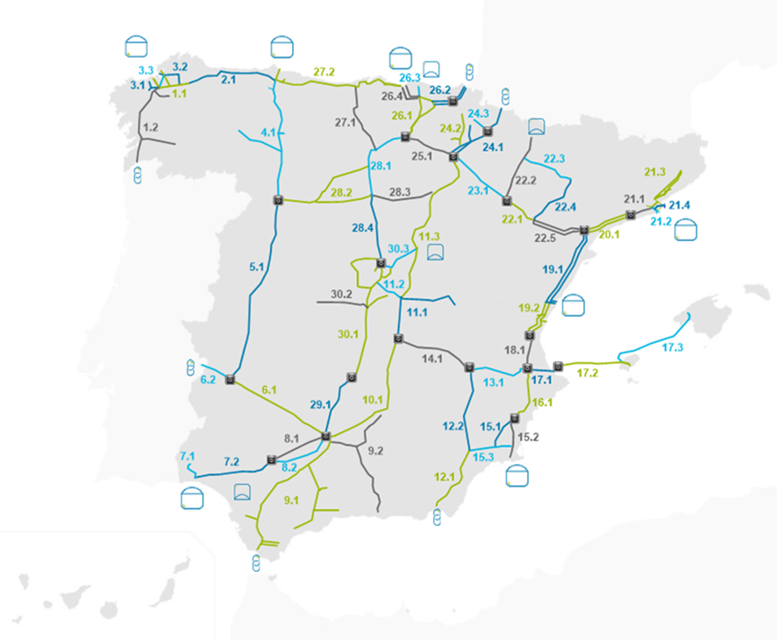
1_1_Irixoa | 214,144
1_2_Abegondo | 132,385
2_1_Ribadeo | 227,042
3_1_Cerceda | 93,578
3_2_AsPontes | 308,747
3_3_Miño | 356,290
4_1_Benavente | 242,566
5_1_Mérida | 198,271
6_1_Córdoba | 469,140
6p_1_Badajoz | 264,309
7_1_Ence | 45,550
7_2_Bonares | 833,836
8_1_PalmaRio | 292,363
8_2_Écija | 468,105
9_1_Medina | 505,820
9_2_Torredelcampo | 100,963
10_1_Carolina | 819,559
11_1_Villacañas | 497,137
11_2_Belmonte | 620,692
11_3_Rabanos | 319,437
12_1_Antas | 2,044,387
12_2_Moratalla | 1,846,556
13_1_Almansa | 846,627
14_1_Villarobledo | 1,262,618
15_1_Callosa | 627,463
15_2_AES | 883,014
15_3_FuenteÁlamo | 220,895
16_1_Tibi | 221,020
17_1_Dénia | 192,489
17_2_Ibiza | 168,737
17_3_Mallorca | 169,777
18_1_Carlet | 638,292
19_1_Tortosa | 615,751
19_2_Puzol | 651,625
20_1_Montroig | 414,512
21_1_Monjós | 329,402
21_2_Martorell | 491,924
21_3_Terrassa | 225,658
21_4_SantJoan | 220,370
22_1_Azaila | 383,197
22_2_Villanueva | 300,715
22_3_Monzón | 7,108
22_4_Velilla | 40,554
22_5_Caseres | 383,266
23_1_Alfaro | 537,903
24_1_Aibar | 199,756
24_2_Larraga | 34,961
24_3_Villaveta | 26,434
25_1_Logroño | 600,481
26_1_Foronda | 1,154,257
26_2_Tolosa | 297,360
26_3_Sollube | 339,231
26_4_Santurce | 1,259,996
27_1_Valdeprado | 118,986
27_2_Rubayo | 166,033
28_1_Olalla | 303,307
28_2_Villalar | 70,436
28_3_Vid | 17,378
28_4_Vellón | 118,538
29_1_Fuencaliente | 431,039
30_1_CiudadReal | 298,917
30_2_Villaseca | 96,399
30_3_Marchamalo | 312,929

